環境構築手順
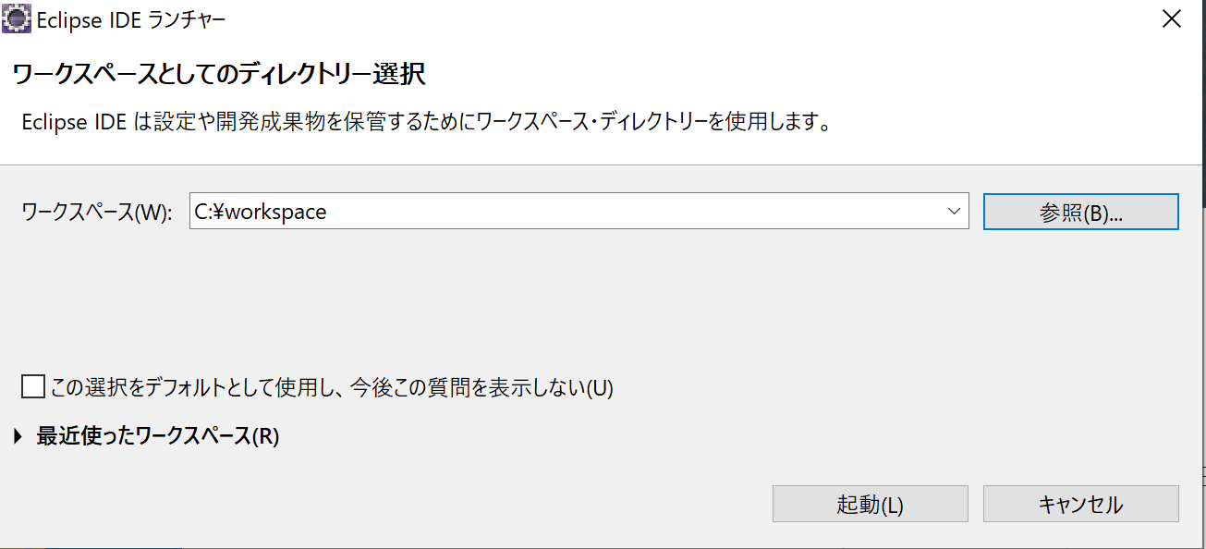
1. | Pleiades All in Oneのダウンロード
 | Eclipse2020(最新版)をクリック
 | https://mergedoc.osdn.jp/

 | ※1 |  | Windowsの場合、7-zipで解凍すること。
 |  |  | https://sevenzip.osdn.jp/
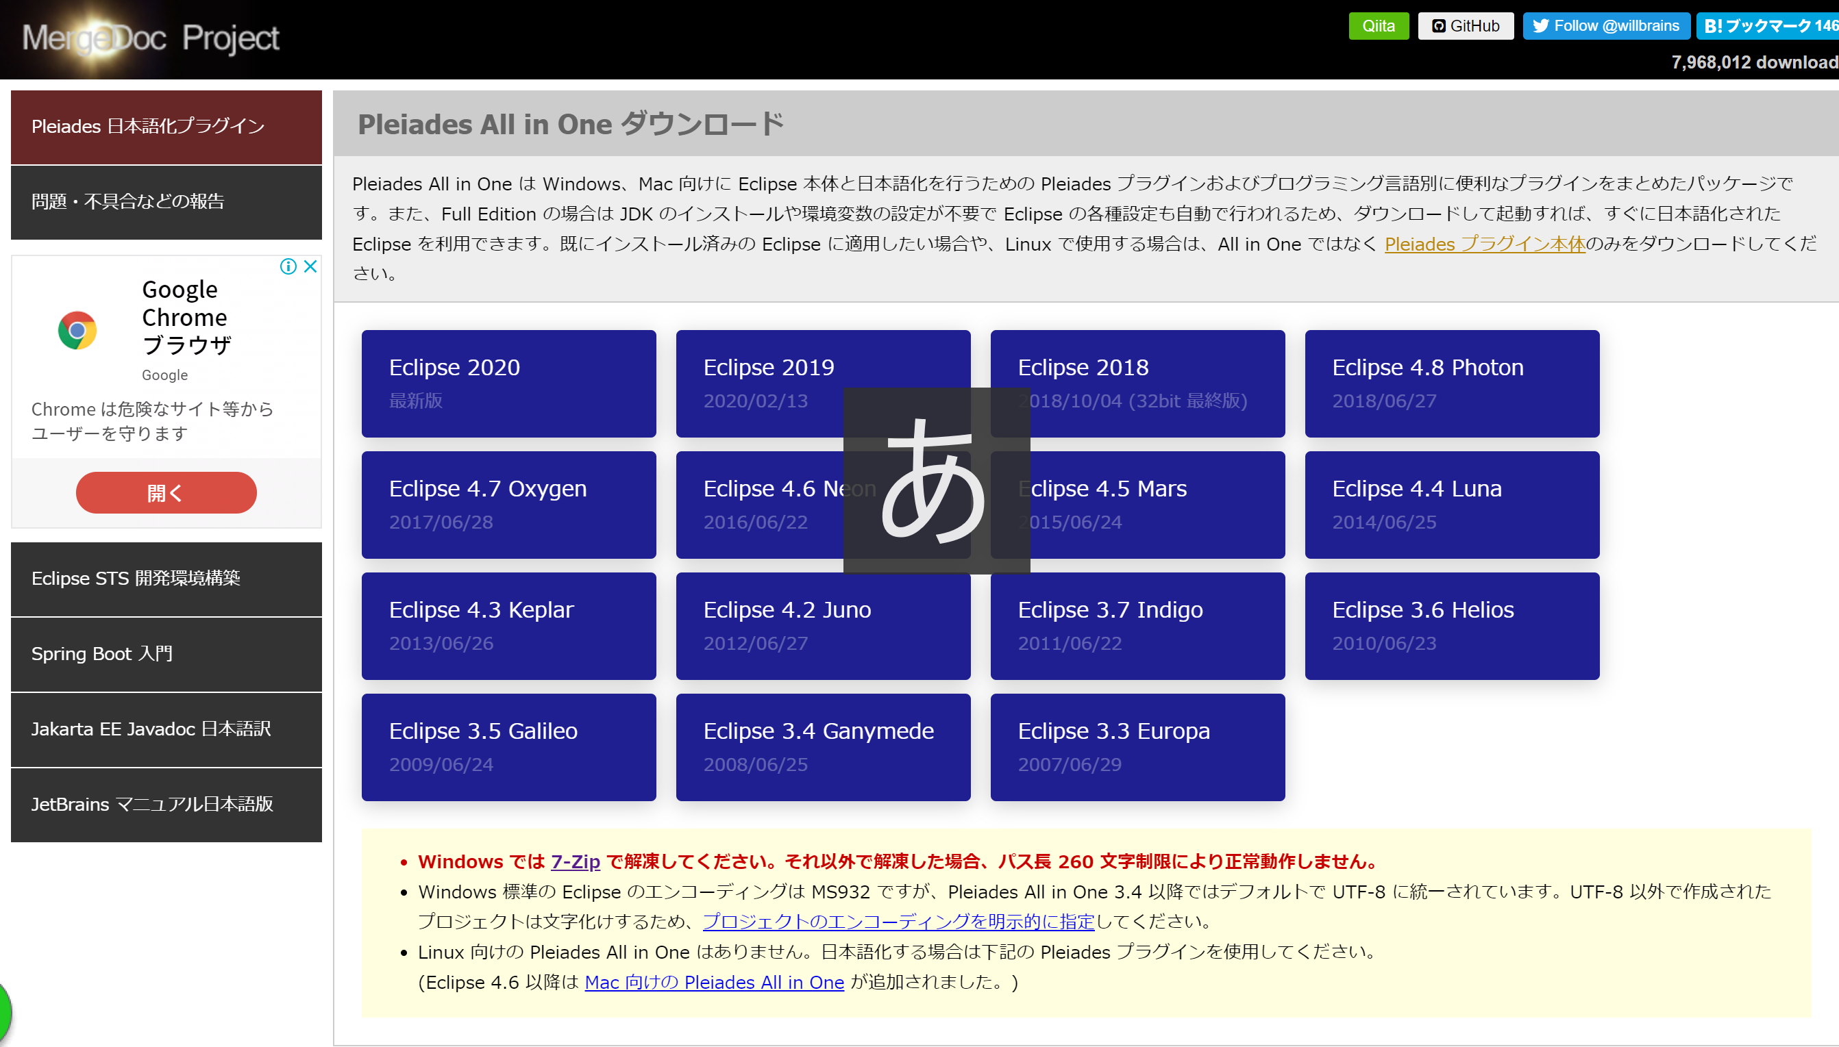

2. | JavaのFull Edition をダウンロード
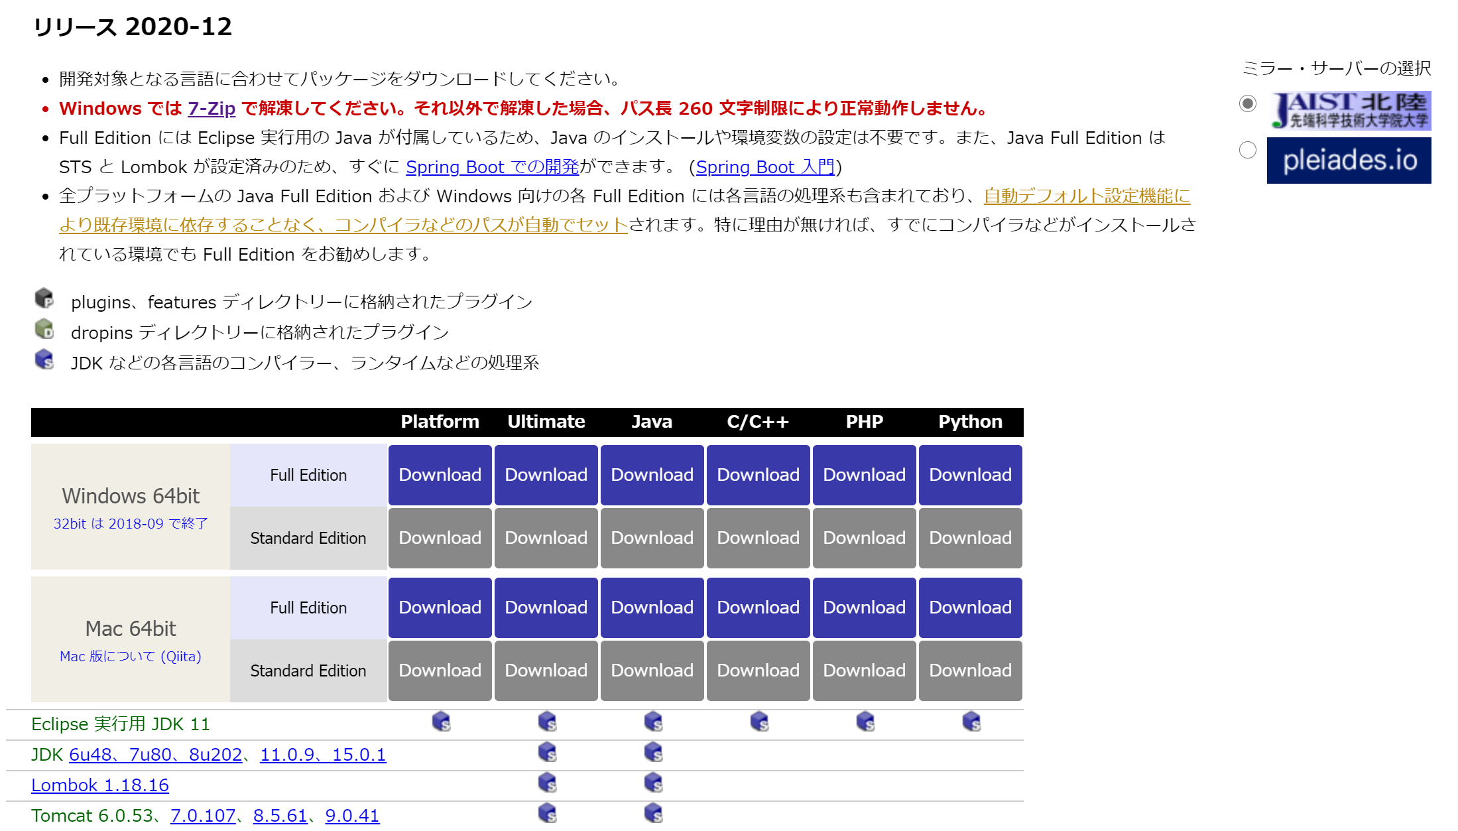

 | 3. | ダウンロードしたファイルを任意のディレクトリに格納（ここではC:\に格納）

 | 4. | 「C:\pleiades\eclipse」の「eclipse.exe」をクリックし、eclipseを開く。
 |  | ※1 |  | ワークスペースフォルダの作成が必行なので、Cドライブ直下に作成しておくこと。

Tomcat設定
１． | 「ヘルプ」→「Eclipse マーケットプレイス」を開く
2. | 「tomcat」で検索、「Eclipse Tomcat Plugin 9.1.4」をインストール
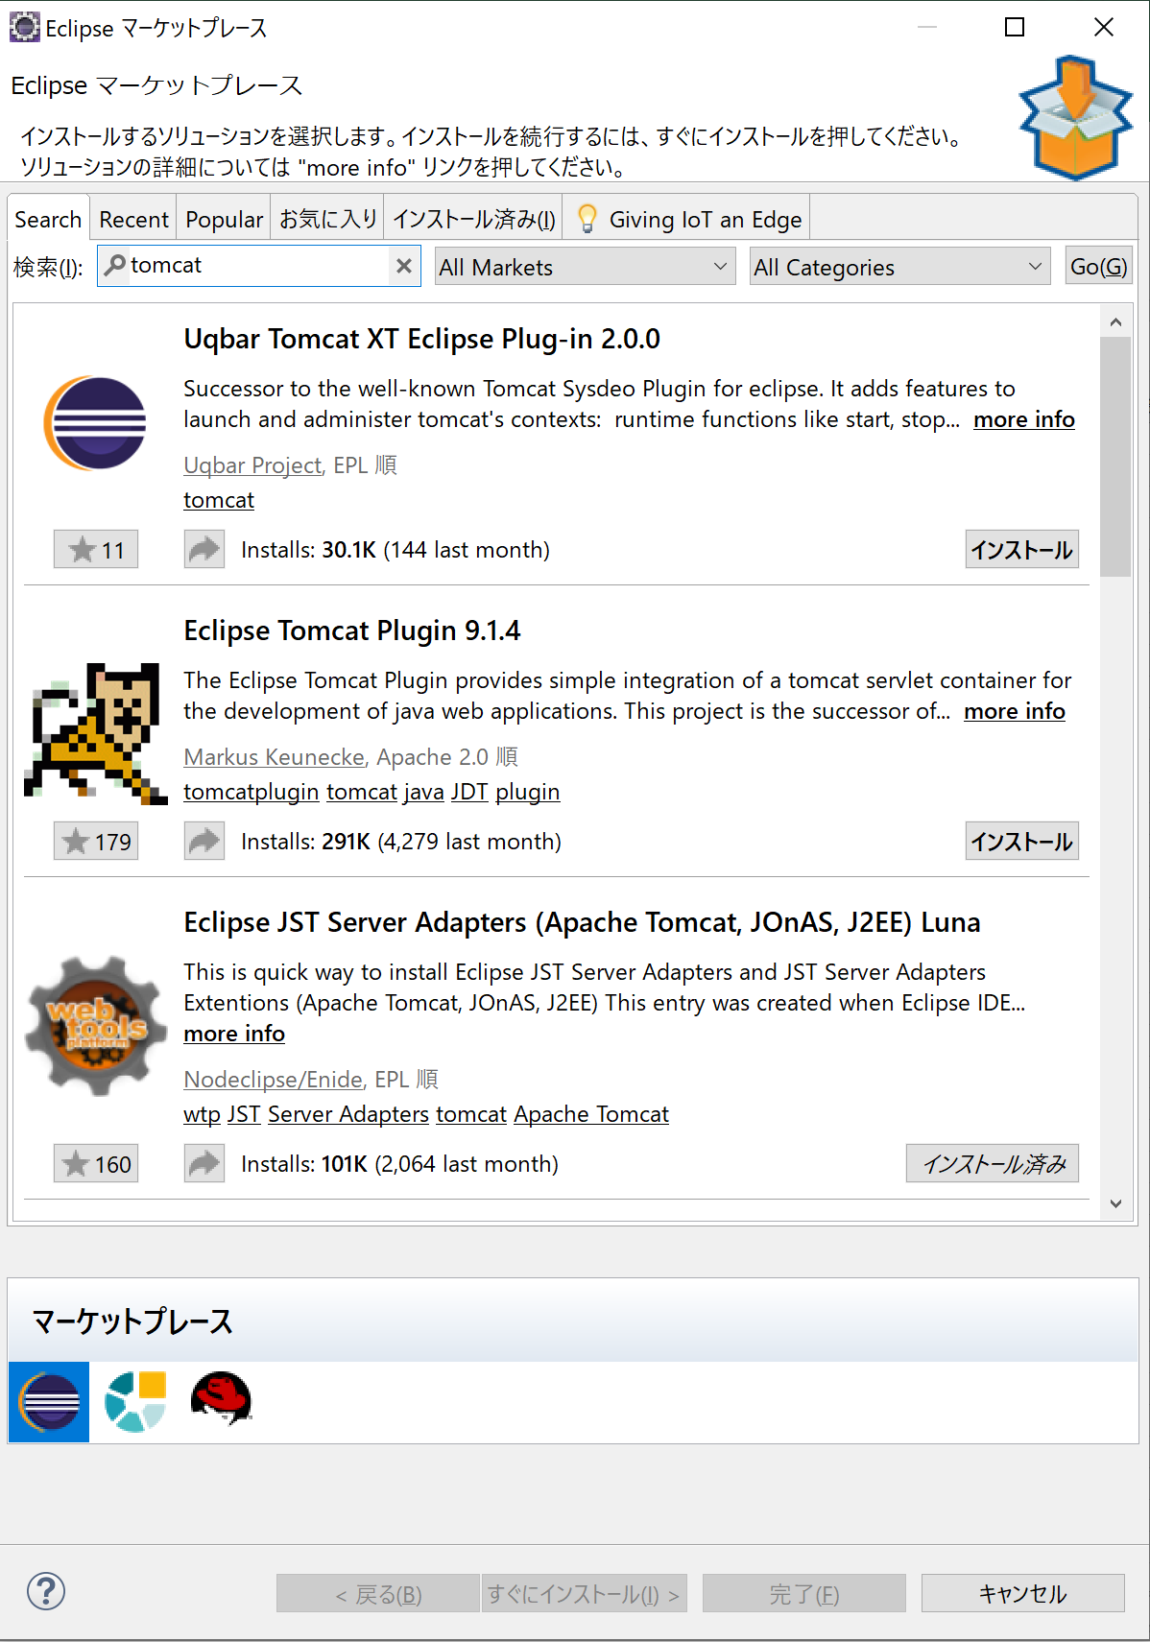

3. | 「使用条件の条項に同意します」を選択して「完了」ボタンを押す。
4. | Eclipse を再起動すると、Eclipseのメインメニューのアイコンに Tomcat のアイコンが表示される。
5. | 「ウィンドウ」→「設定」を選択し、設定ダイアログを開く。
6. | 「Tomcat」を選択。
7. | 「バージョン9x（＋）」を選択。Tomcatホームの「参照」より、インストールしたPleaiade all in One のTomcatフォルダ内の「９」フォルダを選択。
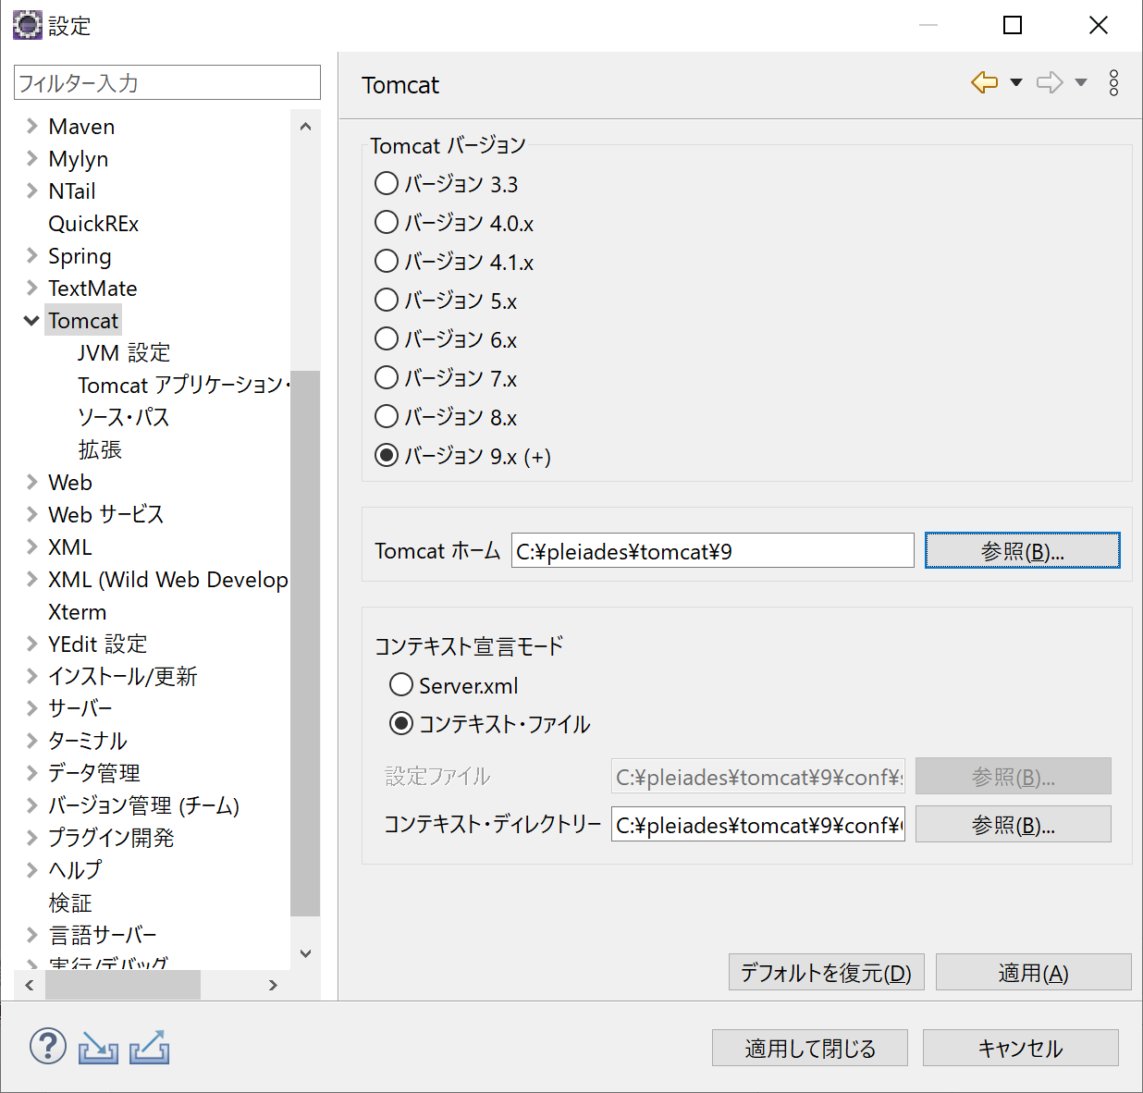

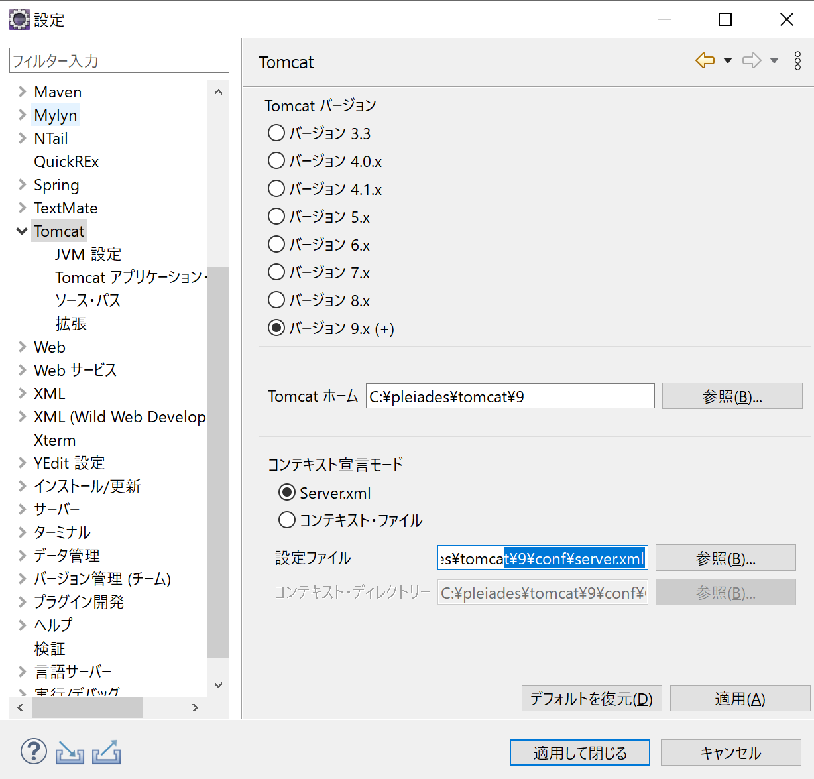
8. | 「コンテキスト宣言モード」で「Server.xml」をチェックし、「設定ファイル」欄に Server.xml のパスを設定。

9. | 「適用」を選択。
10. | 「新規テキスト・ファイルの行区切り文字」を「その他」を選択、「Unix」を選択。
11. | 「適用」を選択。
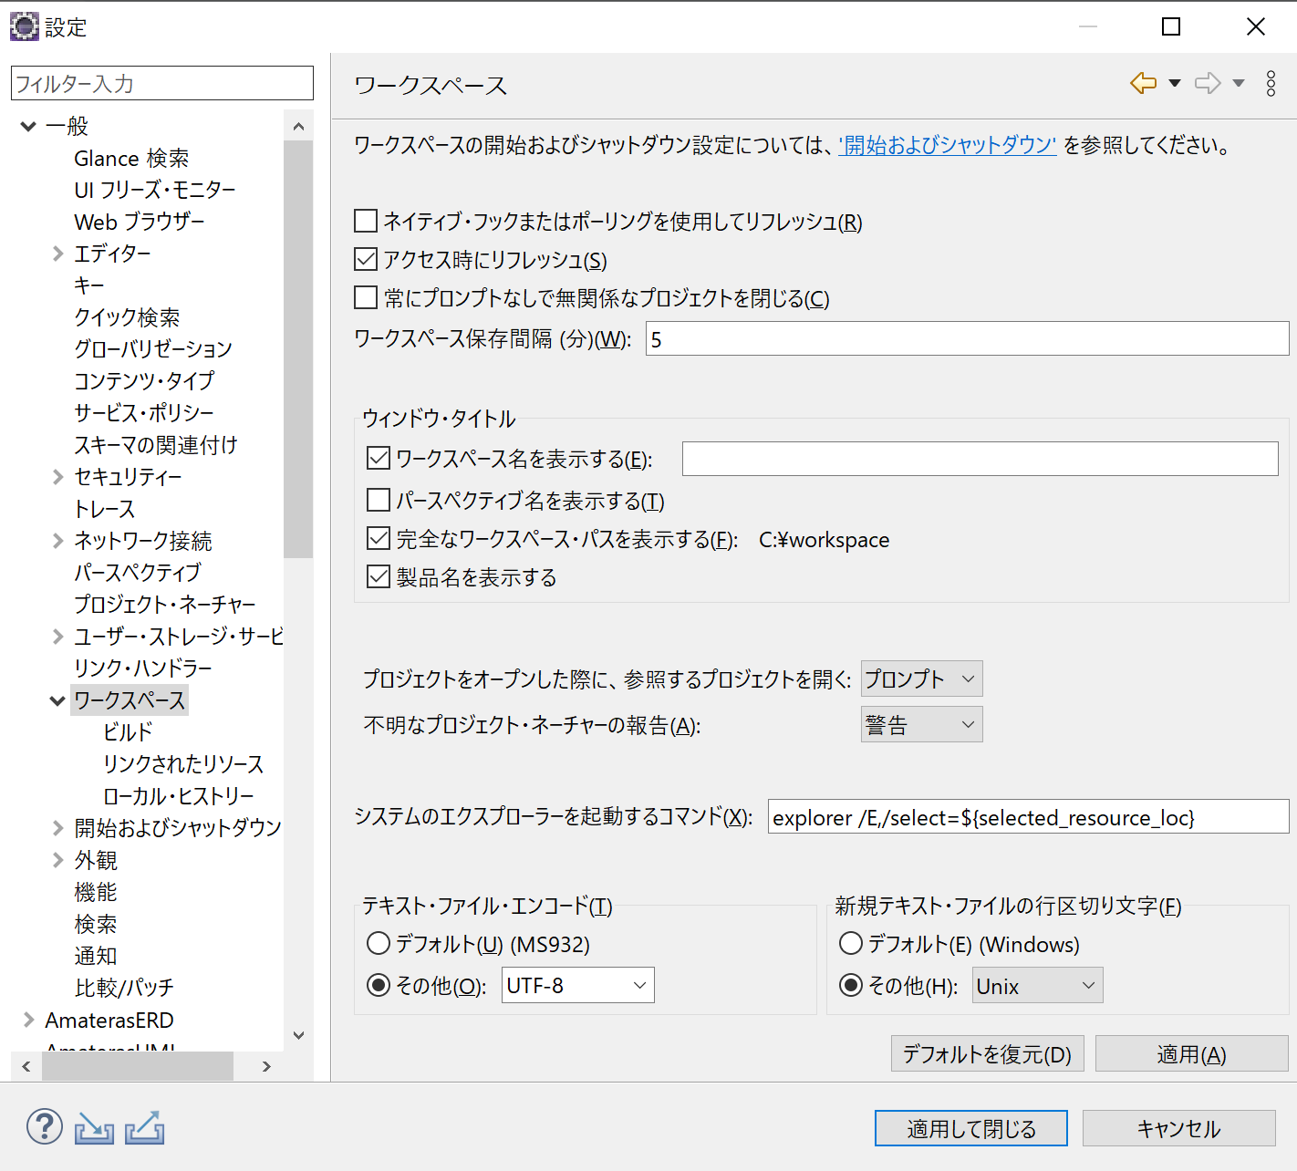

〇確認
・ | Eclipse 左上にtomcatアイコンが表示されていれば正常通り。
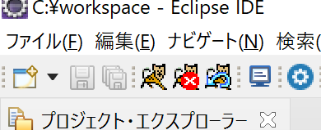

 | ee

MySQLダウンロード
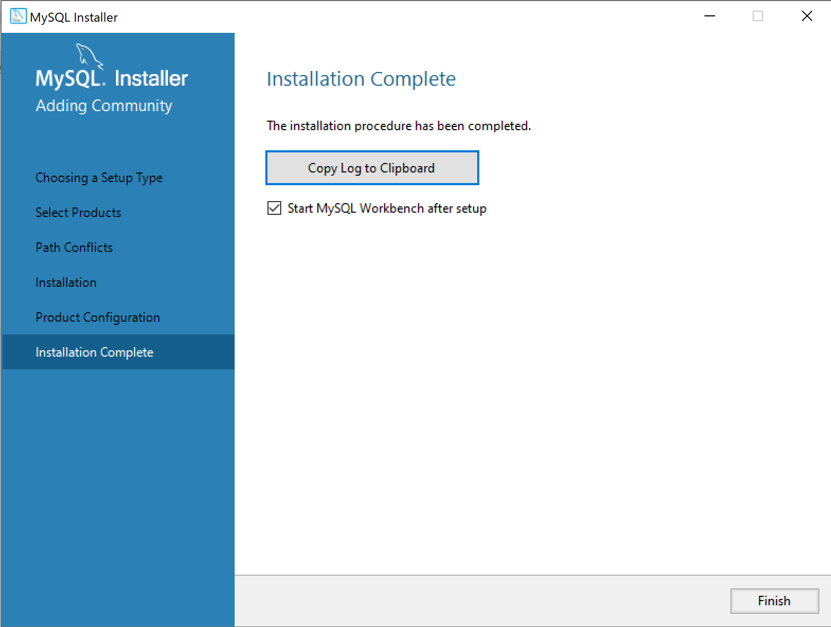
〇 | MySQLのダウンロード
 | 1. | 下記にアクセス
 |  | https://dev.mysql.com/downloads/mysql/

 | 2. | 「Go to Download Page」をクリック
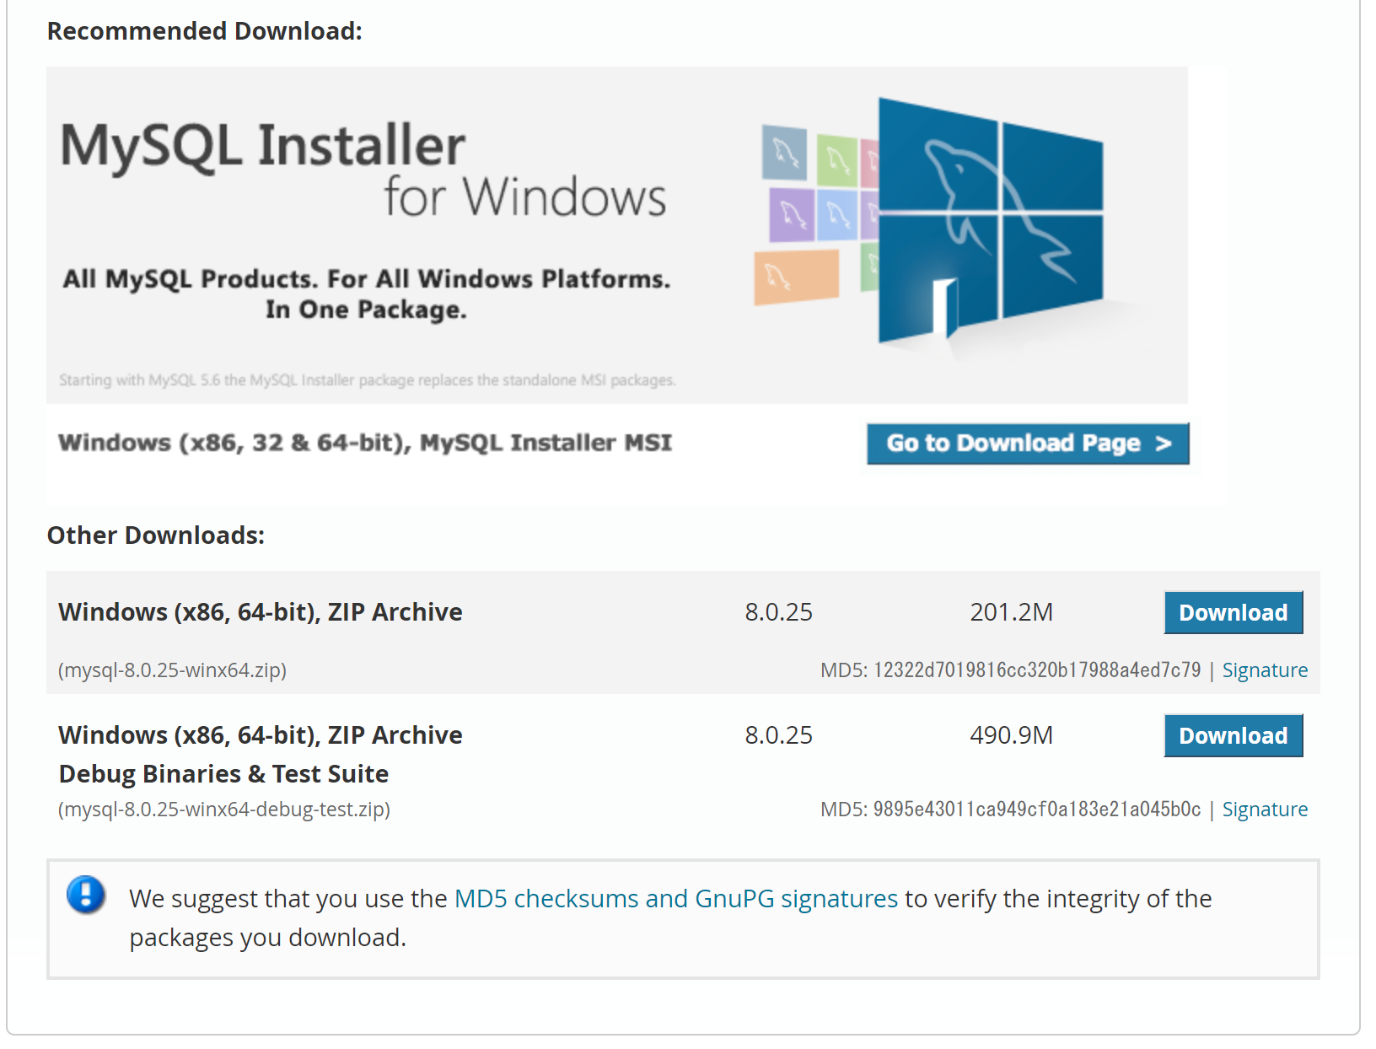

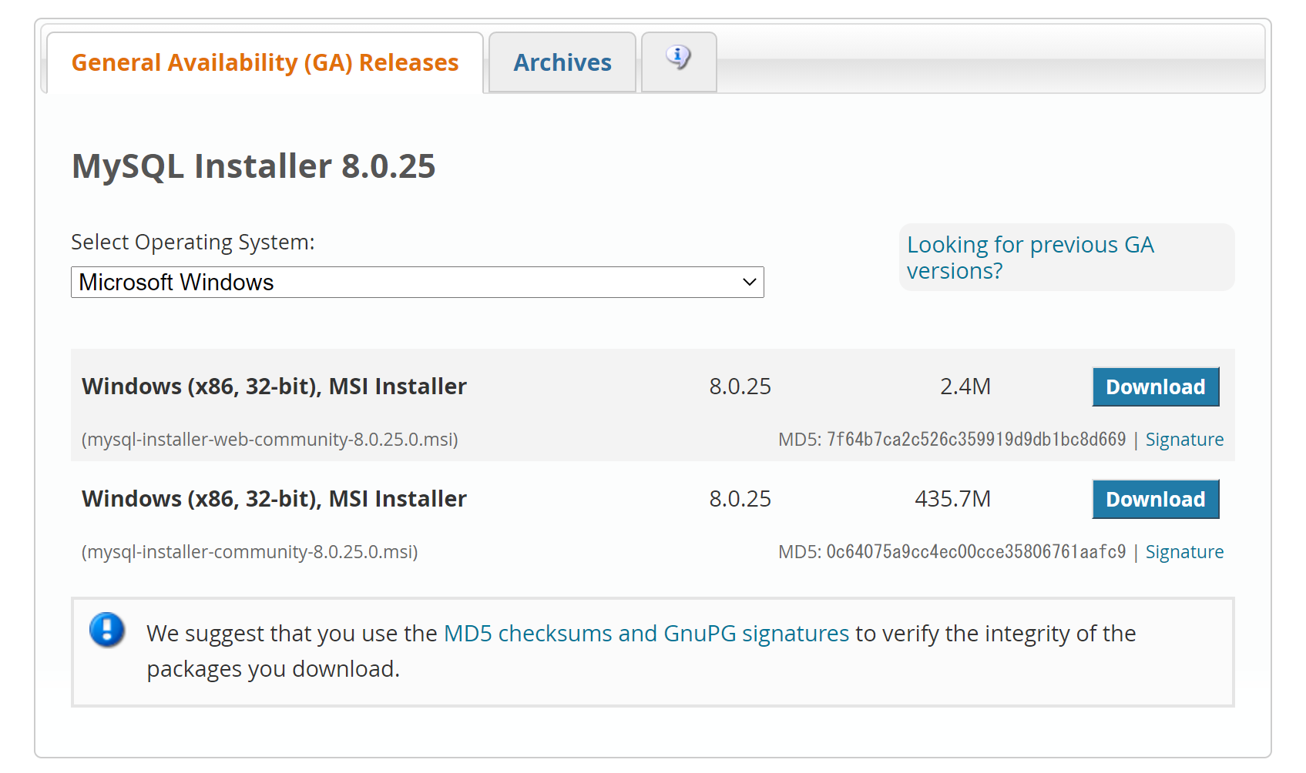
 | 3． | 1つ目のInstraller の「Download」をクリック

 | 4. | 「No thanks, just start my download.」をクリック
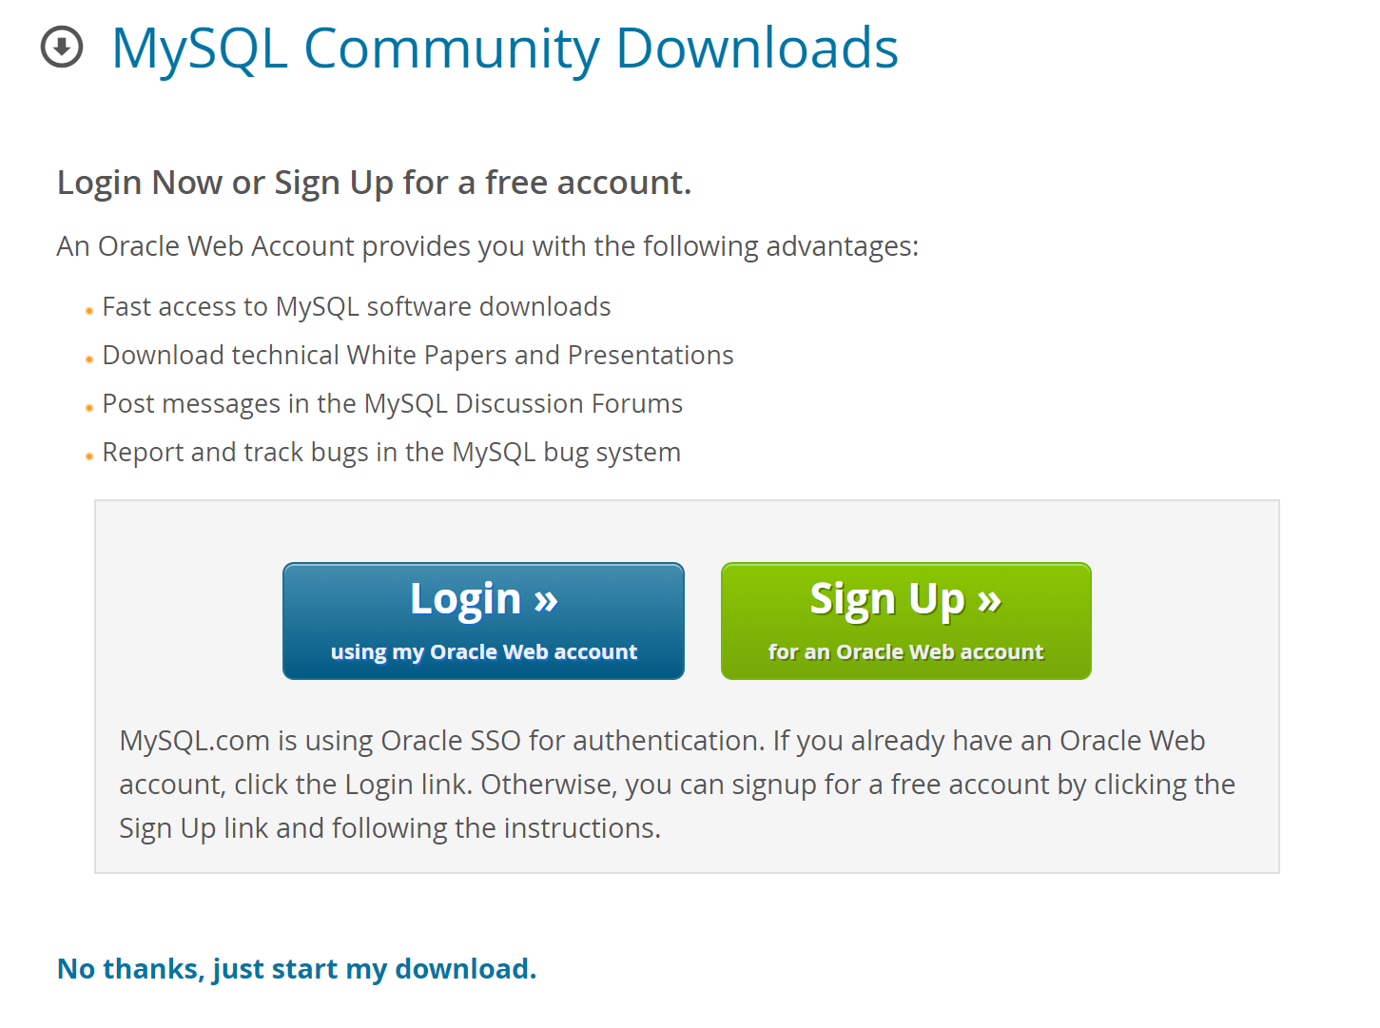

 | 5. | ダウンロードされた「mysql-installer-web-community-8.0.23.0.msi」を開く。
 |  | タイプ「Custom」を選択し、「Next」をクリック
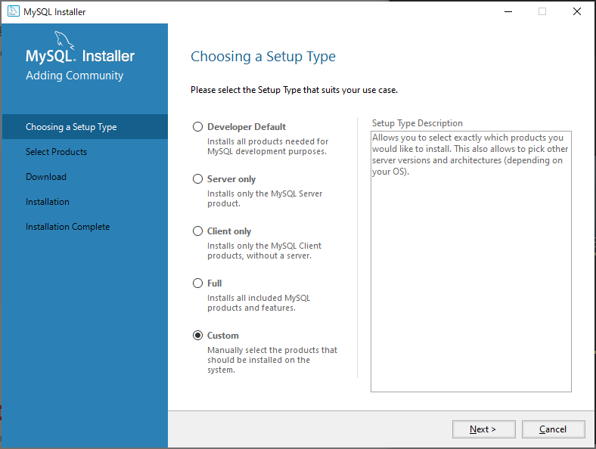

MySQL Srver → DB用サーバー
MySQL WorkBench → 開発統合環境(Eclipseみたいなもの)
ODBC → DBMS

 | 6. | Available Products より、以下を選択し「Next」をクリック。
 |  | ・ | MySQL Servers → MySQL Server → MySQL Server 8.0 の最新バージョン
 |  | ・ | Applications → MySQL Workbench → MySQL Workbench 8.0 の最新バージョン
 |  | ・ | MySQL Connectors → Connector/ODBC 8.0 の最新バージョン
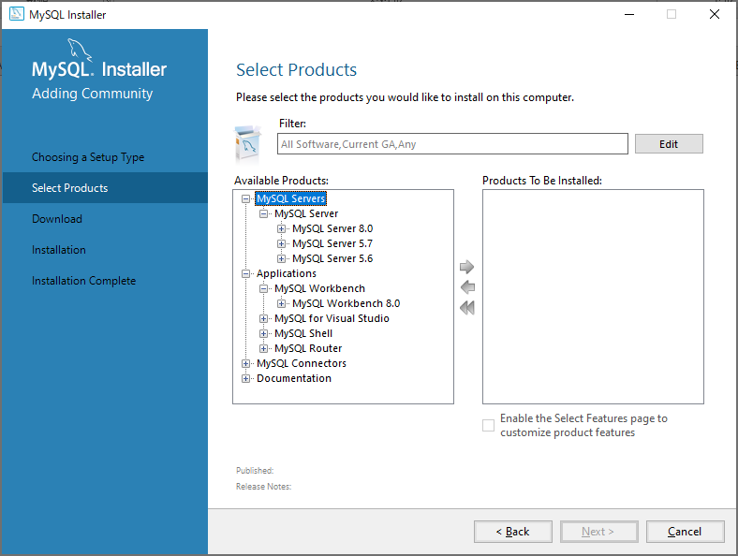
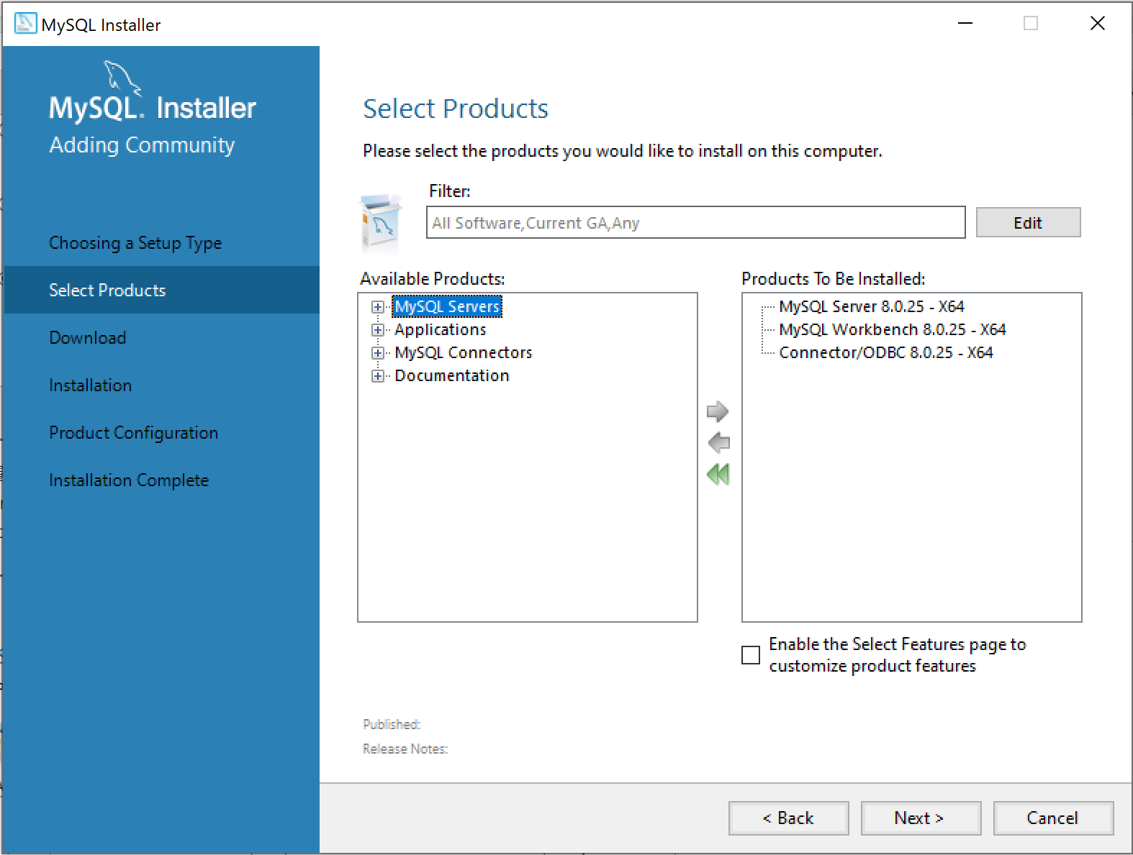

 | 7. | 「Next」をクリック
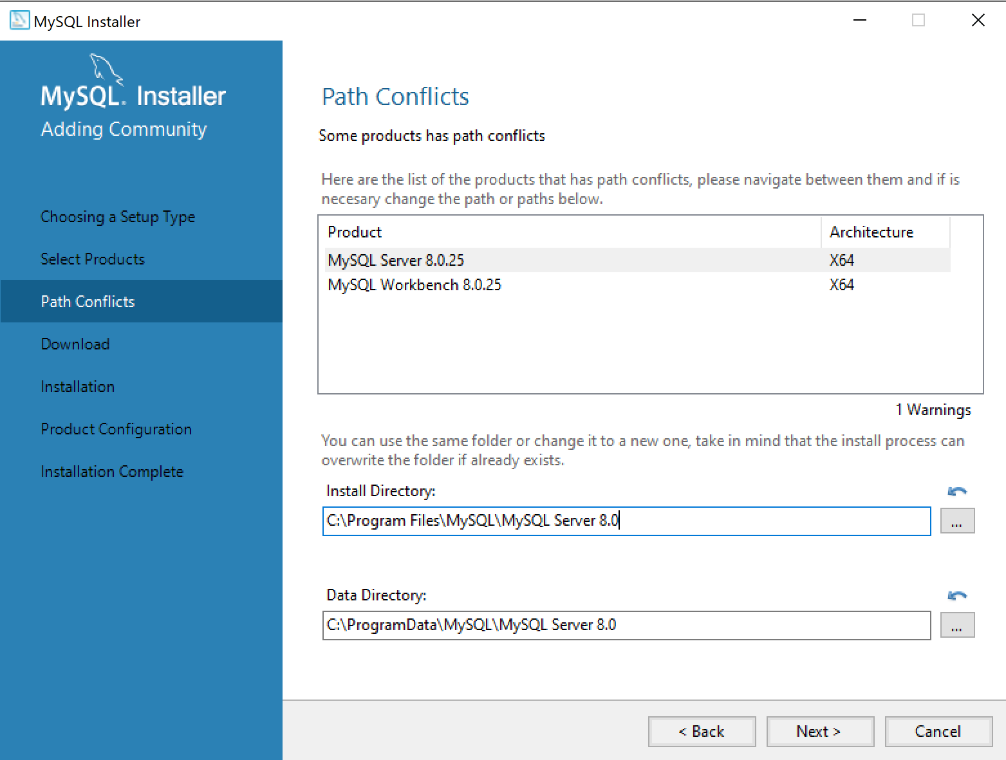

 | 8. | 「Execute」をクリック
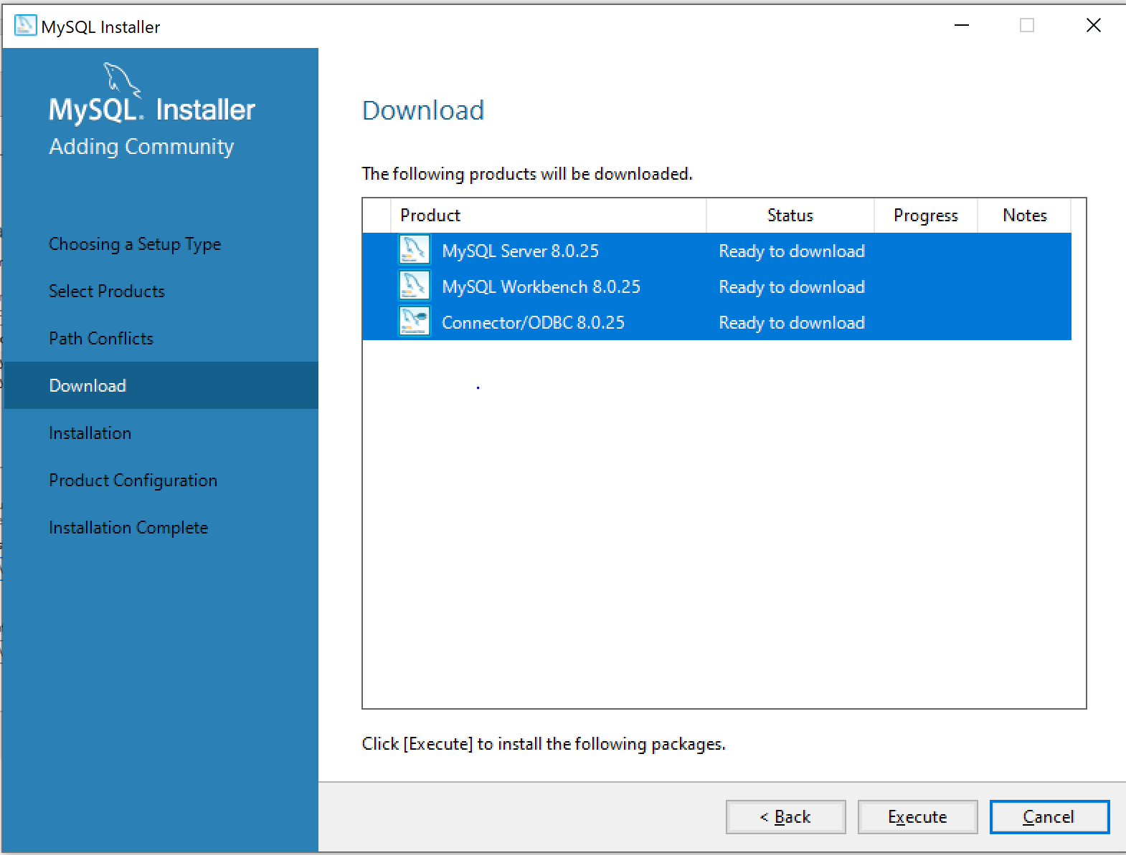

 | 9. | ダウンロードが終了したら「Next」をクリック
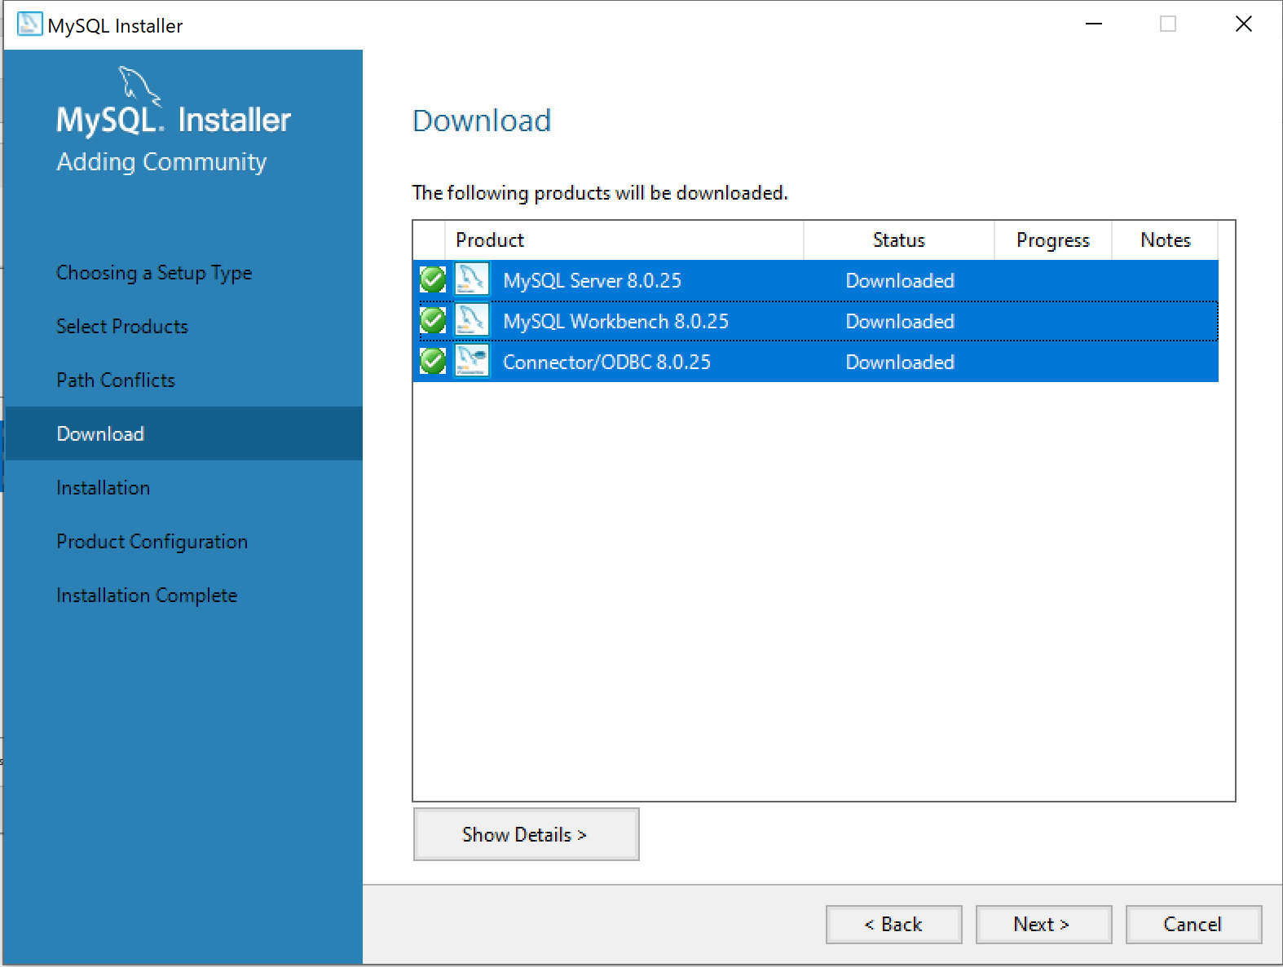

 | 10. | 「Execute」をクリック
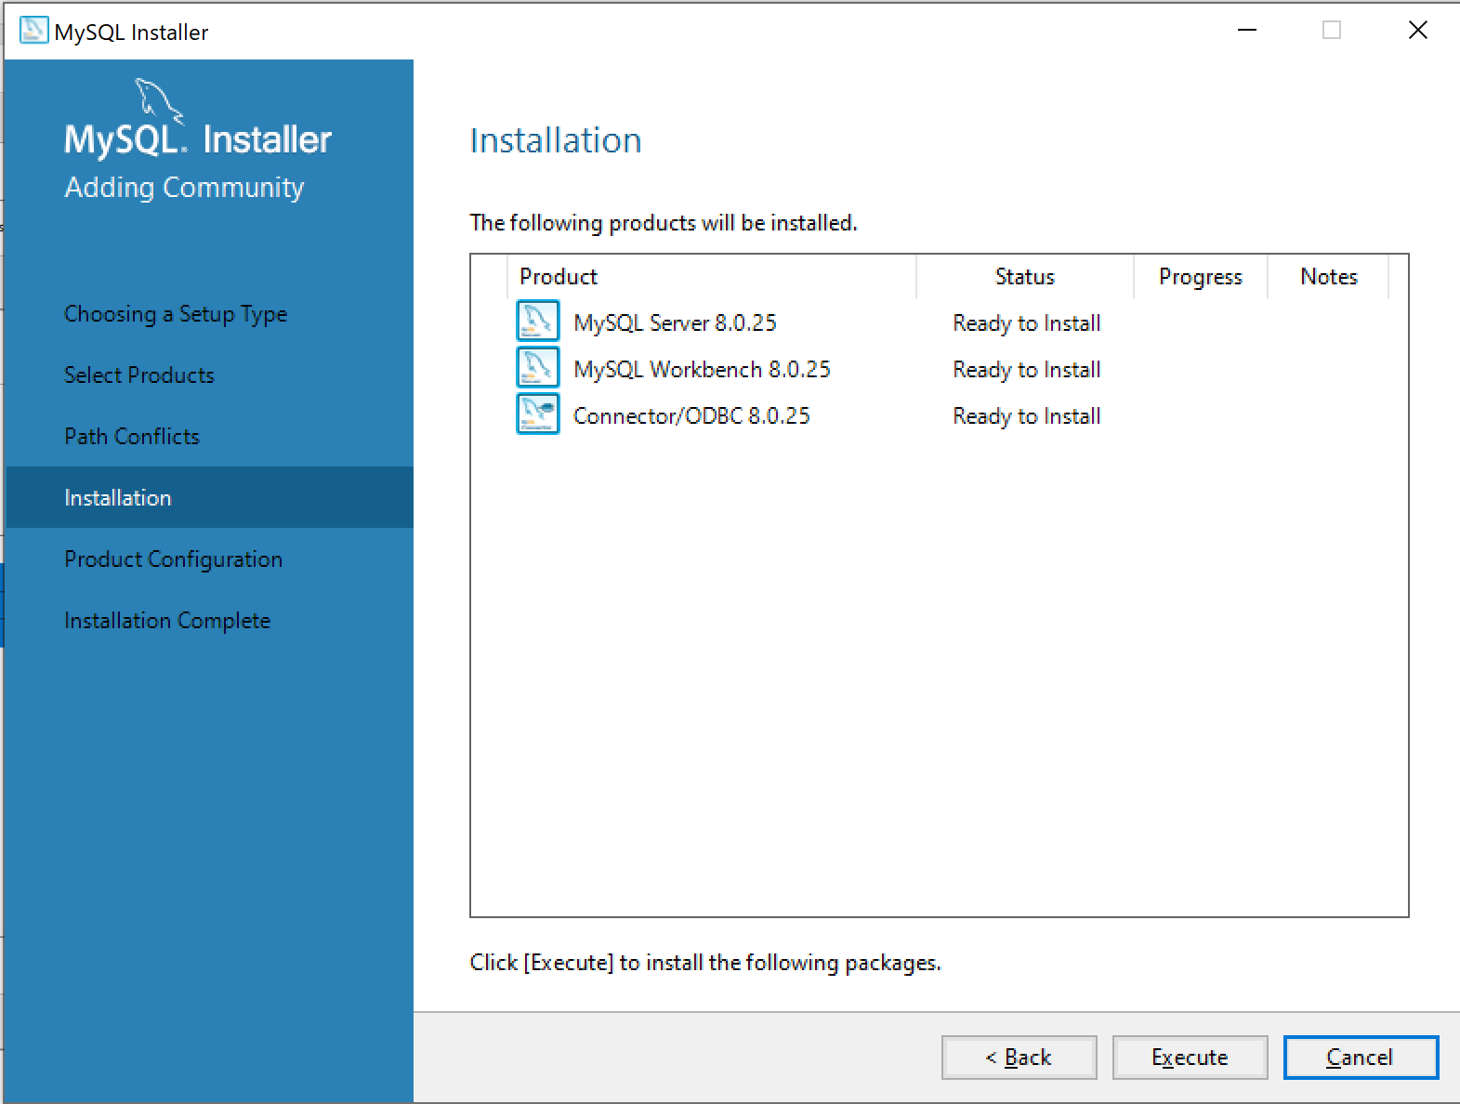

 | 11. | インストールが終了したら「Next」をクリック
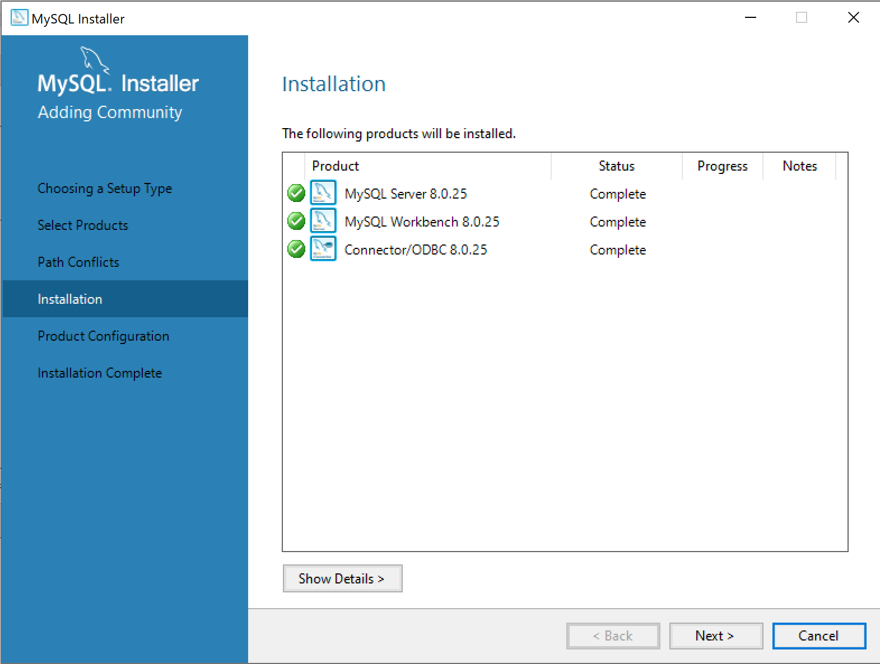

 | 12. | 「Next」をクリック
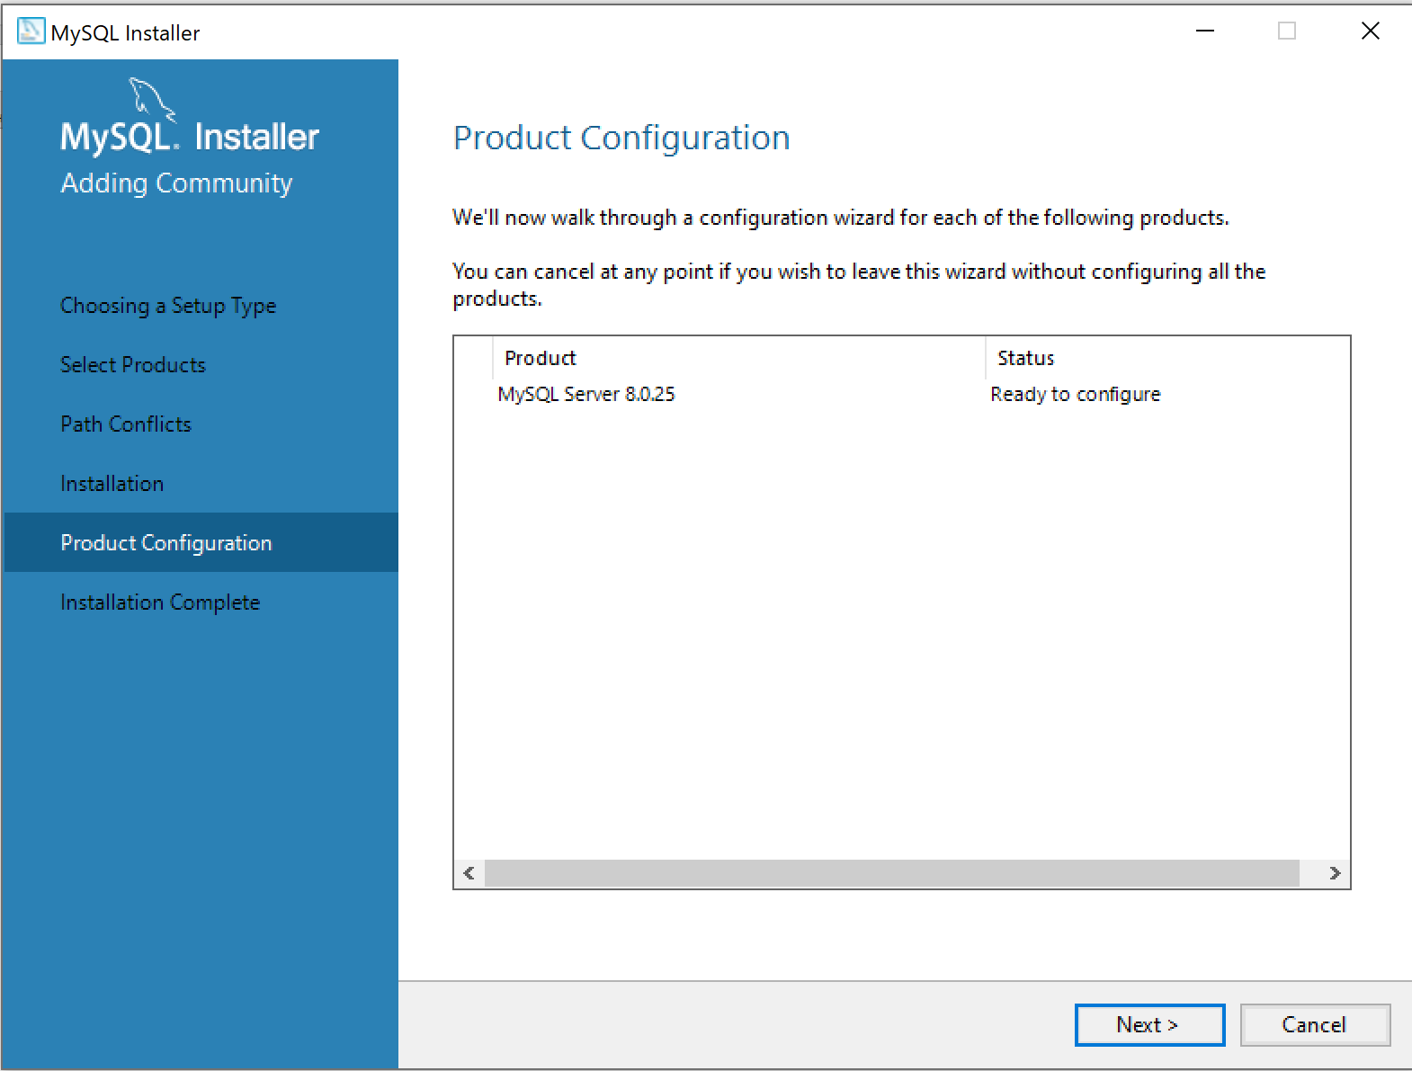

 | 13. | 何もせず「Next」をクリック
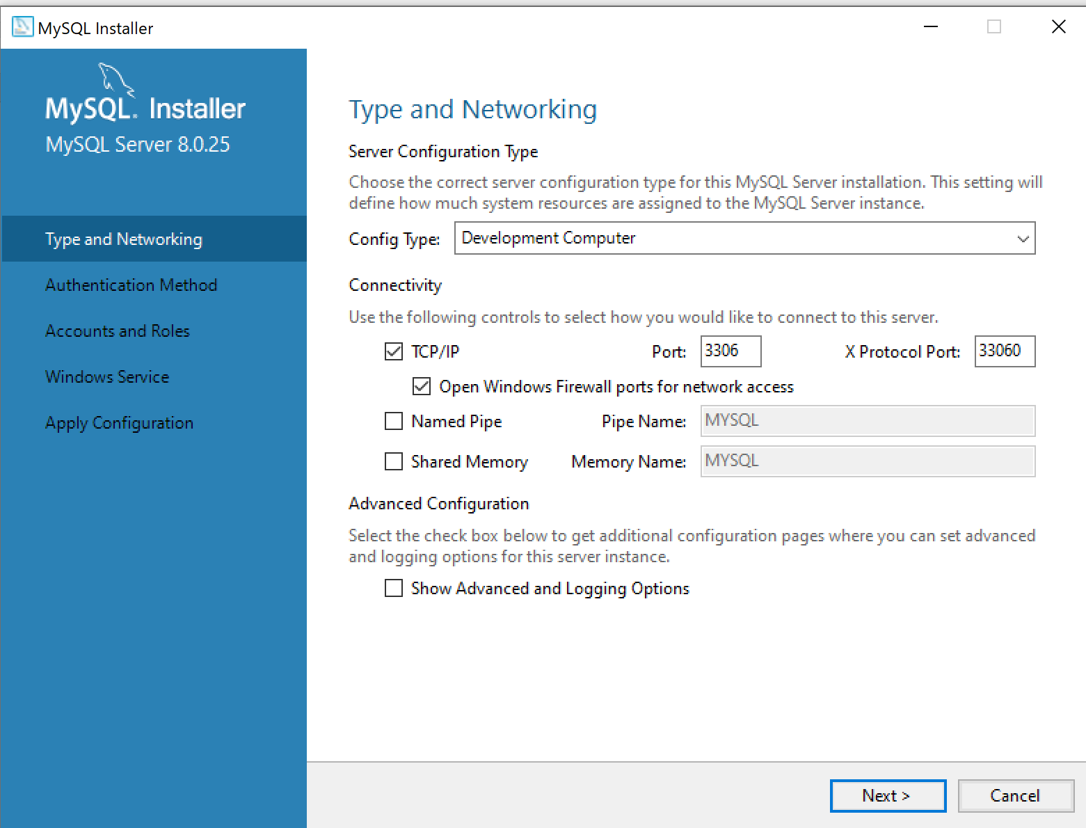

 | 14. | 何もせず「Next」をクリック
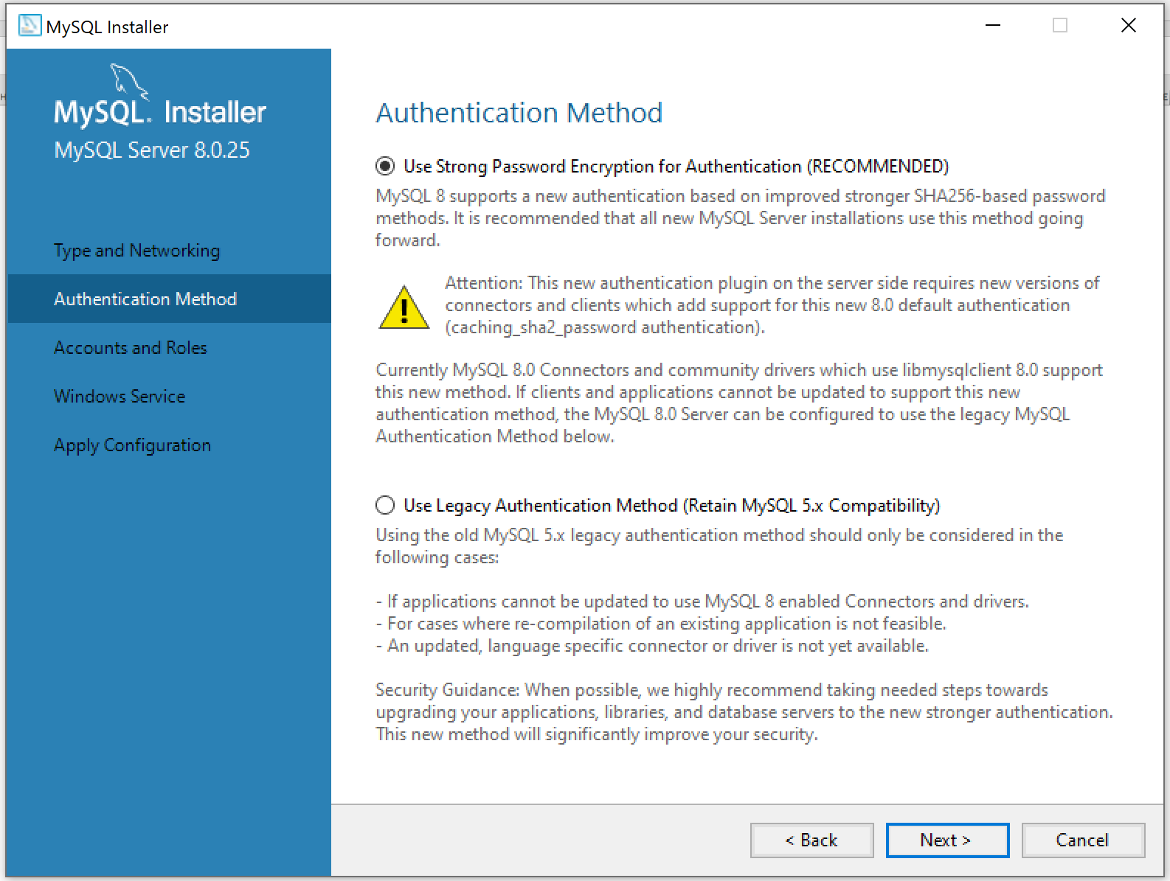

 | 15. | 以下を設定
 |  | MySQL Root Password： |  |  | rootpath
 |  | Repeat Password： |  | rootpath

 |  | 「Next]をクリック

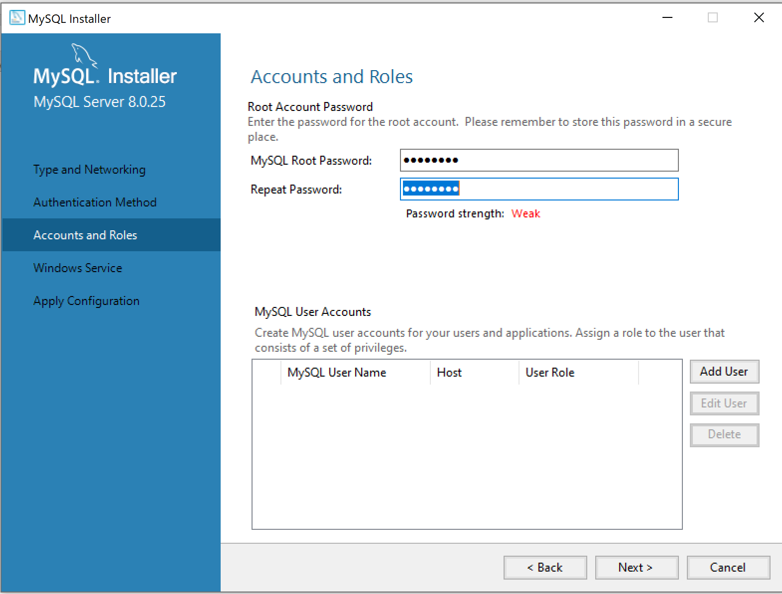

 | 16. | 「Next]をクリック
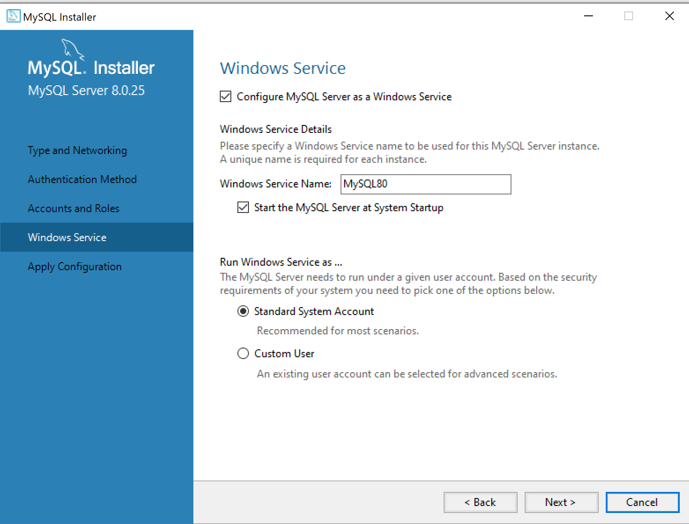

 | 17. | 「Execute]をクリック
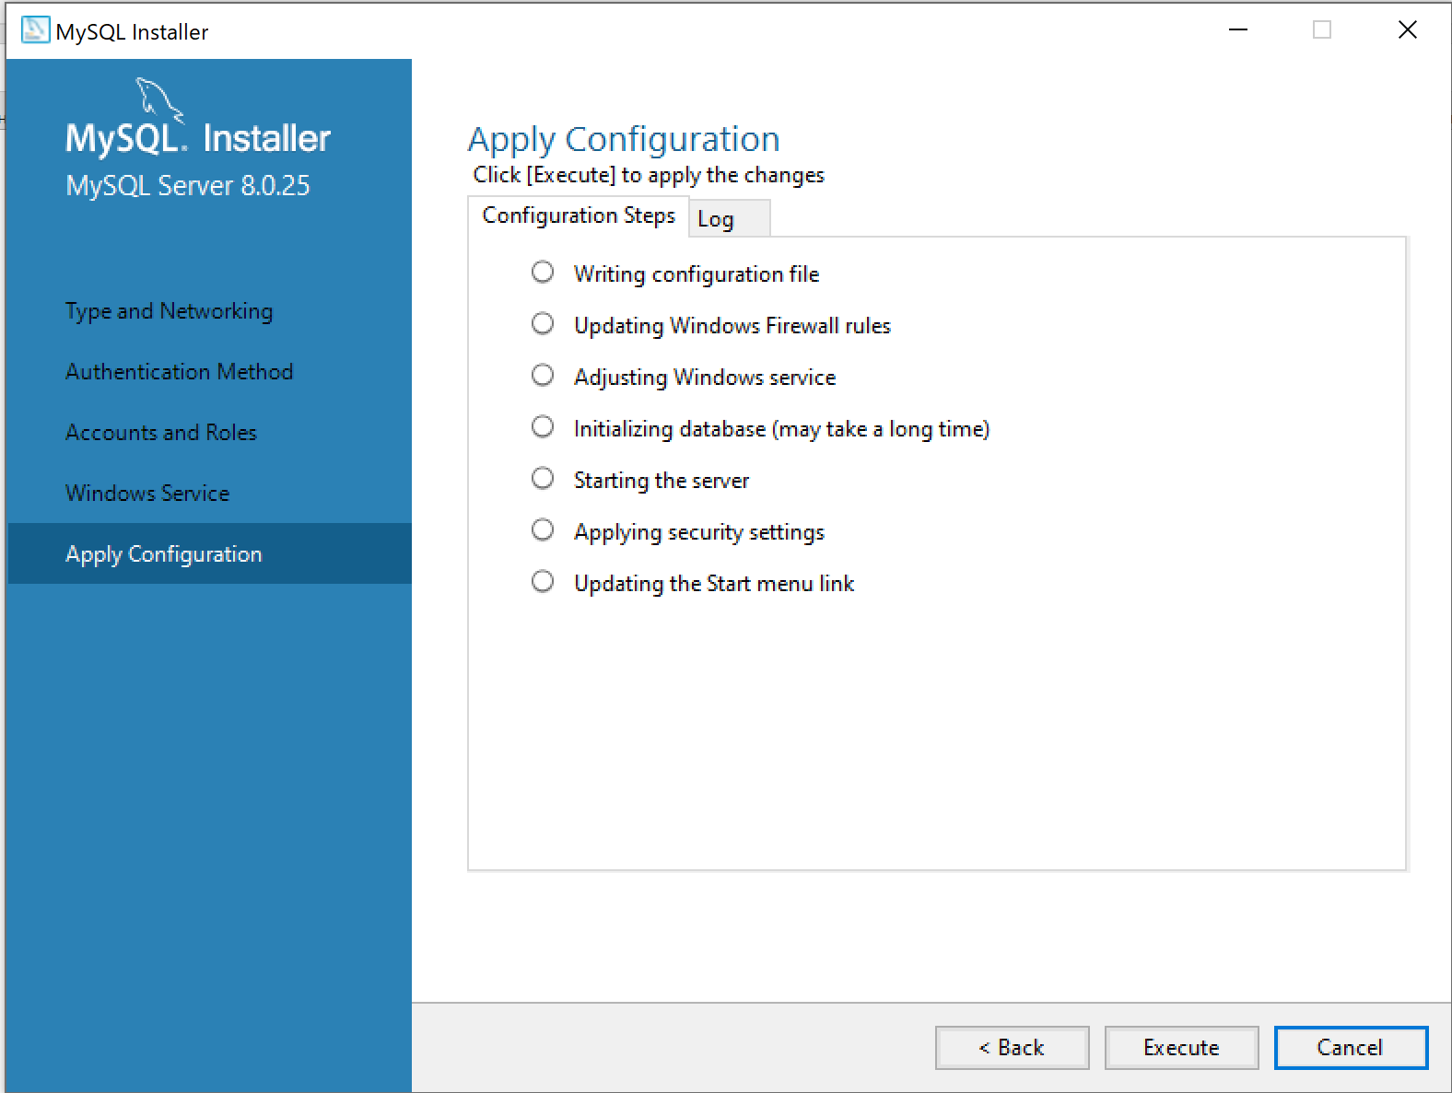

 | 18. | 設定終了したら「Finish」をクリック
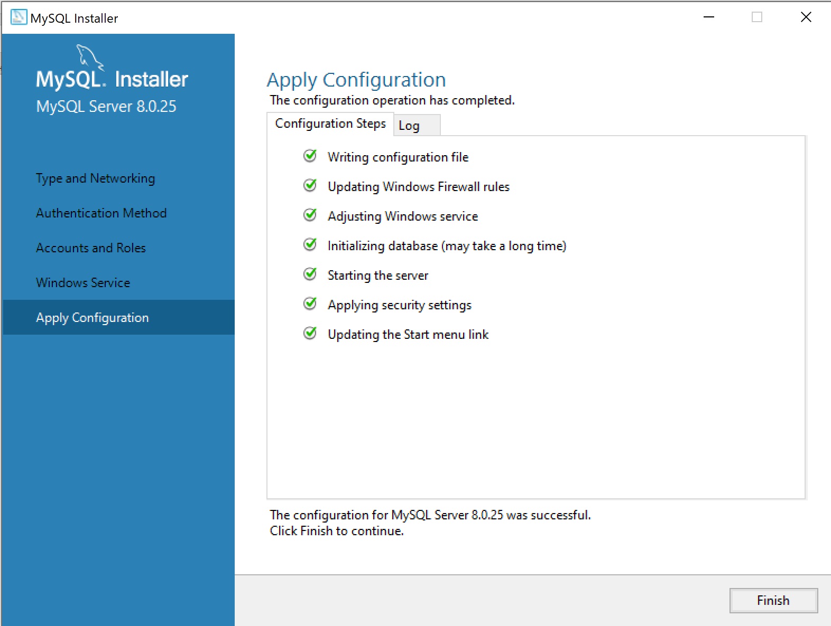

 | 19. | 「Next」をクリック


 | 20. | 「Finish]をクリック

